Sheet1
 |  |  |  | 上柴H系列柴油机握手校验的GPS功能简要说明

 | 1 | 锁车功能的激活和关闭、强制锁车和强制解锁

 | 1.1 | 功能：
 |  | 条目 | 内容
 |  | 绑定激活和关闭 | 未开通锁车功能的车辆进行绑定；已经开通锁车功能的车辆，贷款全部还掉后，关闭锁车功能，解除绑定； 对于锁车功能关闭，ECU会在握手seed-key校验正确后，再进行处理；
 |  | 强制锁车和强制解锁 | 对于已经绑定的车辆，未按期还贷，平台给出强制锁车指令，还贷后，给出强制解锁指令； 对于没有绑定的车辆，无效； 强制锁车和强制解锁，都是TCO_ID正确，且握手校验正确的情况下，才会被执行； 强制锁车和强制解锁，都是下一次上电才会起作用；
 |  | 其他要求 | 要使用相应功能时，发送一次即可；

 |  | 绑定操作 | 需要在GPS单元接收到ECU发送的绑定锁车状态报文（0x18FFA200）并确认为非绑定状态后，再发送绑定报文。
 |  | 状态确认 | GPS需在完成握手校验或（发动机运转后）进行GPS锁车功能状态确认。确保ECU状态、GPS单元状态、平台状态一致
 |  | 解绑操作 | 需要在GPS完成握手校验或（发动机运转后），且ECU为绑定非锁车状态下，再发送解绑报文。

 | 1.2 | 报文定义

发送者 | 接收者 | ID | byte | 变量名 | 参数含义 | 说明
TCO | ECU | 0x18FFA081 | 1～2 | TCOCMD1～2 | TCO指令 | 功能激活（绑定）：TCOCMD1=0xC6 且 TCOCMD2=0x7F； 功能关闭（解绑）：TCOCMD1=0x4D 且 TCOCMD2=0x8A； 强制锁车：TCOCMD1=0x40 且 TCOCMD2=0x1F； 强制解锁：TCOCMD1=0x60 且 TCOCMD2=0x6D；
 |  |  | 3～5 | TCOID1～3 | TCO_ID | 必须发送；ECU存储之，用于判定是否是原车TCO设备；
 |  |  | 6～8 | CONSKEY1～3 | 固定秘钥 | 锁车平台提供值，功能激活时，必须发送，ECU存储之，用于计算key； 其他时候不发送。

 | 2 | TCO和ECU的握手校验，即SEED-KEY校验
 | 2.1 | 用于握手校验
 |  | 锁车功能激活后，下一次ECU上电，ECU会发送5个字节的随机数SEED，TCO收到这5个数，并配合原来功能激活时发送的CONSKEY1~3的固定秘钥
 |  | 5个字节随机数组合，配合3个固定秘钥（整车厂控制）+1个固定秘钥（上柴控制），按照上柴的算法，得出8个字节的KEY，并反馈给ECU

 | 2.2 | 报文定义

发送者 | 接收者 | ID | byte | 变量名 | 参数含义 | 说明
ECU | TCO | 0x18FFA100 | 1～5 | TCORAND1～5 | ECU的随机数 | 锁车功能激活后，上电，ECU发送5个字节的随机数SEED；
 |  |  | 6～8 | 无 | 无 | 0xFF

TCO | ECU | 0x18FFA181 | 1～8 | TCOPARAM1～8 | TCO计算结果key | TCO收到5个随机数后，配合其存储的固定秘钥，得出8个校验KEY参数；

 | 2.3 | 算法

 |  | 采用TEA算法，具体定义见6 Tiny Encryption Algorithm；
 |  | 参数定义如下：

 |  | 其中，KPSWDGPS是上柴标定的秘钥；此为保密项目，以其他方式提供。

 | 2.4 | 逻辑控制
 |  | 两次连续的握手错误（key错误，不包括超时），导致锁车；
 |  | 没有收到key，超时错误，直接锁车；
 |  | 一次key错误，仅仅记录之，下一次上电key正确，会清除上一次的错误记录；

 | 2.5 | 握手超时的时间可以标定，同时上电后，ECU发送随机数的时刻也可以标定，如果实际过程中，GPS设备初始化慢，可以标定之，正常要求1.5s内，可以完成握手。

 | 3 | 状态反馈报文

 | 3.1 | 综述
 |  | 包含状态字节 和 应答字节
 | 周期报文 | 100ms
 | 状态字节 | 反馈状态
 | 应答字节 | 对于key校验，功能激活，功能取消，三个请求，进行应答，只应答一次，然后恢复默认值。

 | 3.2 | 报文定义

发送者 | 接收者 | ID | byte | bit | 变量名 | 参数及其含义
 |  | 0x18FFA200 | 2 | 1～4 | TCOLCKSTUS锁车 | 表示车辆目前实际的状态，是否被锁车，以及锁车的原因： 0x0,保留，无特别含义； 0x1,未锁车状态，正常状态； 0x2,强制锁车状态，即未及时还贷的金融锁车； 0x4,握手失败锁车，即key两次连续错误导致的锁车； 0x5,握手超时锁车，即key超时锁车； 注意，如果强制锁车故障和key校验（两次连续错误，key超时），同时发生时，反馈强制锁车；
ECU | TCO |  |  | 5～8 |  | 保留，默认0xF；
 |  |  | 3 | 1 | XCNDDGTCO绑定 | 锁车功能是否激活指示。 0，锁车功能关闭； 1，锁车功能激活；
 |  |  |  | 2 |  | 渣土车锁车，和上柴没有关系，直接默认0b；
 |  |  |  | 3 | XTCOHNDSTUS握手 | key校验结果指示； 0,默认值或者key正确； 1，key错误或者key超时；
 |  |  |  | 4 | XTCOIDSTUS身份 | TCO_ID的状态指示； 0，默认值或者TCO_ID匹配； 由于只有在功能取消，强制锁车，强制解锁时，才会收到TCO_ID，这个时候以TCO_ID判定为准； 一般车辆锁车功能激活后，客户正常还贷，不会有这些指令，TCO_ID为默认值1； 1,TCO_ID不匹配，即ECU受到的TCO_ID和原来功能激活时存储的不同；
 |  |  |  | 5 |  | 握手判定通过还是不通过，但上柴bit3已经实现这个功能了，去除。默认0b；
 |  |  |  | 6 |  | 渣土车功能，和上柴无关，默认0b；
 |  |  |  | 7～8 |  | 保留，默认00b；
 |  |  | 6 | 1～2 | TCOHNDERR 握手 | 应答字节；对于TCO发送KEY后的应答； 如果使用应答字节，请在TCO发送key后大于2s（ECU肯定处理完毕，包括超时判定），去取，结果准确；如果在key发送后，很快就去取，ECU反馈的值不准确；或者这个值非0时，表示ECU已经计算完成，可以取用。 00b，默认值； 01b，key正确； 10b，key错误； 11b，key超时； 例如，默认00，ECU发送seed，GPS反馈key，如果key正确，则变为01，发送一次后，又变成00b；所以GPS接收本条报文的周期最好在80ms一下，以防漏接收应答报文；
 |  |  |  | 3～5 | BINDRES 绑定 | 应答字节；可以在TCO相应指令发送后200ms取取用该值，ECU肯定处理完成了。 对TCO发送的锁车功能激活，功能取消命令的反馈； 000，默认值； 001，锁车功能（绑定）取消成功； 010，锁车功能（绑定）取消失败； 011，锁车功能（绑定）激活成功； 100，锁车功能（绑定）激活失败； 每收到一次命令，也只应答一次，然后返回默认值；
 |  |  |  | 6～8 |  | 保留，直接默认000b
 |  |  | other |  |  | 0xFF，保留

 | 4 | 读取整车序列号VIN和发动机型号ENGINE TYPE

 | 4.1 | 使用 SAE J1939 的 on request来读取；250kbit/s

 | 4.2 | 读取VIN的 PGN为 0x00FEEC

 |  | 读取发动机型号的PGN为 0x00FEEB

 | 4.3 | 请在上电后250-600ms内，第一次请求发动机型号，这样回复时间等，由于TCO可能要选择算法，可以保证1s内完成key校验；

 |  | 上电1s后再去请求VIN；

 |  | 以后的VIN和发动型号的请求，请至少间隔500ms

 | 4.4 | 对于请求，和回复都按照J1939标准的规定，提供详细的请求格式供参考。

 | 5 | 相关故障码
 |  | P1F01（7937）强制锁车；
 |  | P1F02（7938）连续两次握手错误锁车；
 |  | U1167（53607）无握手信息锁车。
 |  | P068A（1674）主继电器未延时断电。

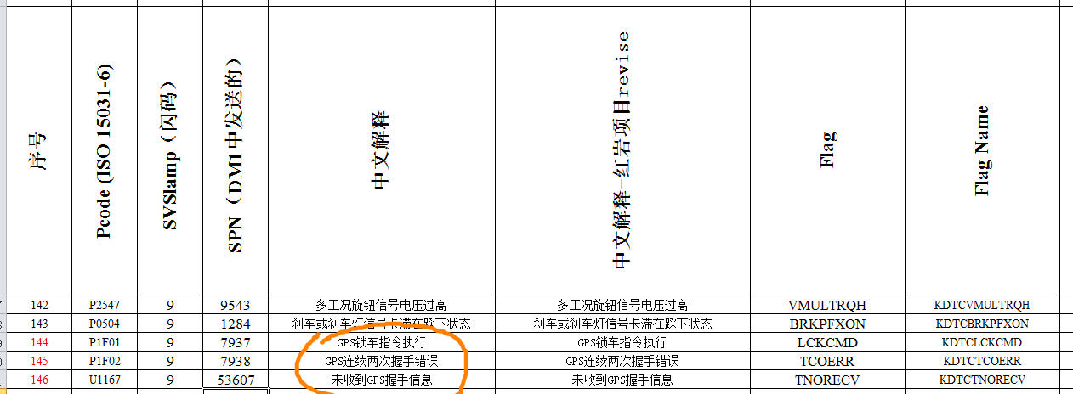

 | 6 | Tiny Encryption Algorithm

